Página2
Qtde de imagens | Previsibilidade (1 – entropia)
1 | 0.51
2 | 0.14
3 | 0.22
4 | 0.55
5 | 0.46
6 | 0.08
7 | 0.58
8 | 0.53
9 | 0.34
10 | 0.25
11 | 0.11
12 | 0.49
13 | 0.19
14 | 0.3
15 | 0.44
16 | 0.23
17 | 0.65
18 | 0.33
19 | 0.26
20 | 0.21
21 | 0.27
22 | 0.21
23 | 0.15
24 | 0.25
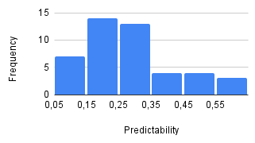
25 | 0.31
26 | 0.27
27 | 0.2
28 | 0.13
29 | 0.22
30 | 0.19
31 | 0.28
32 | 0.23
33 | 0.22
34 | 0.33
35 | 0.34

36 | 0.16
37 | 0.15
38 | 0.12
39 | 0.3
40 | 0.11
41 | 0.38
42 | 0.11
43 | 0.43
44 | 0.36
45 | 0.16

